종부세 서식
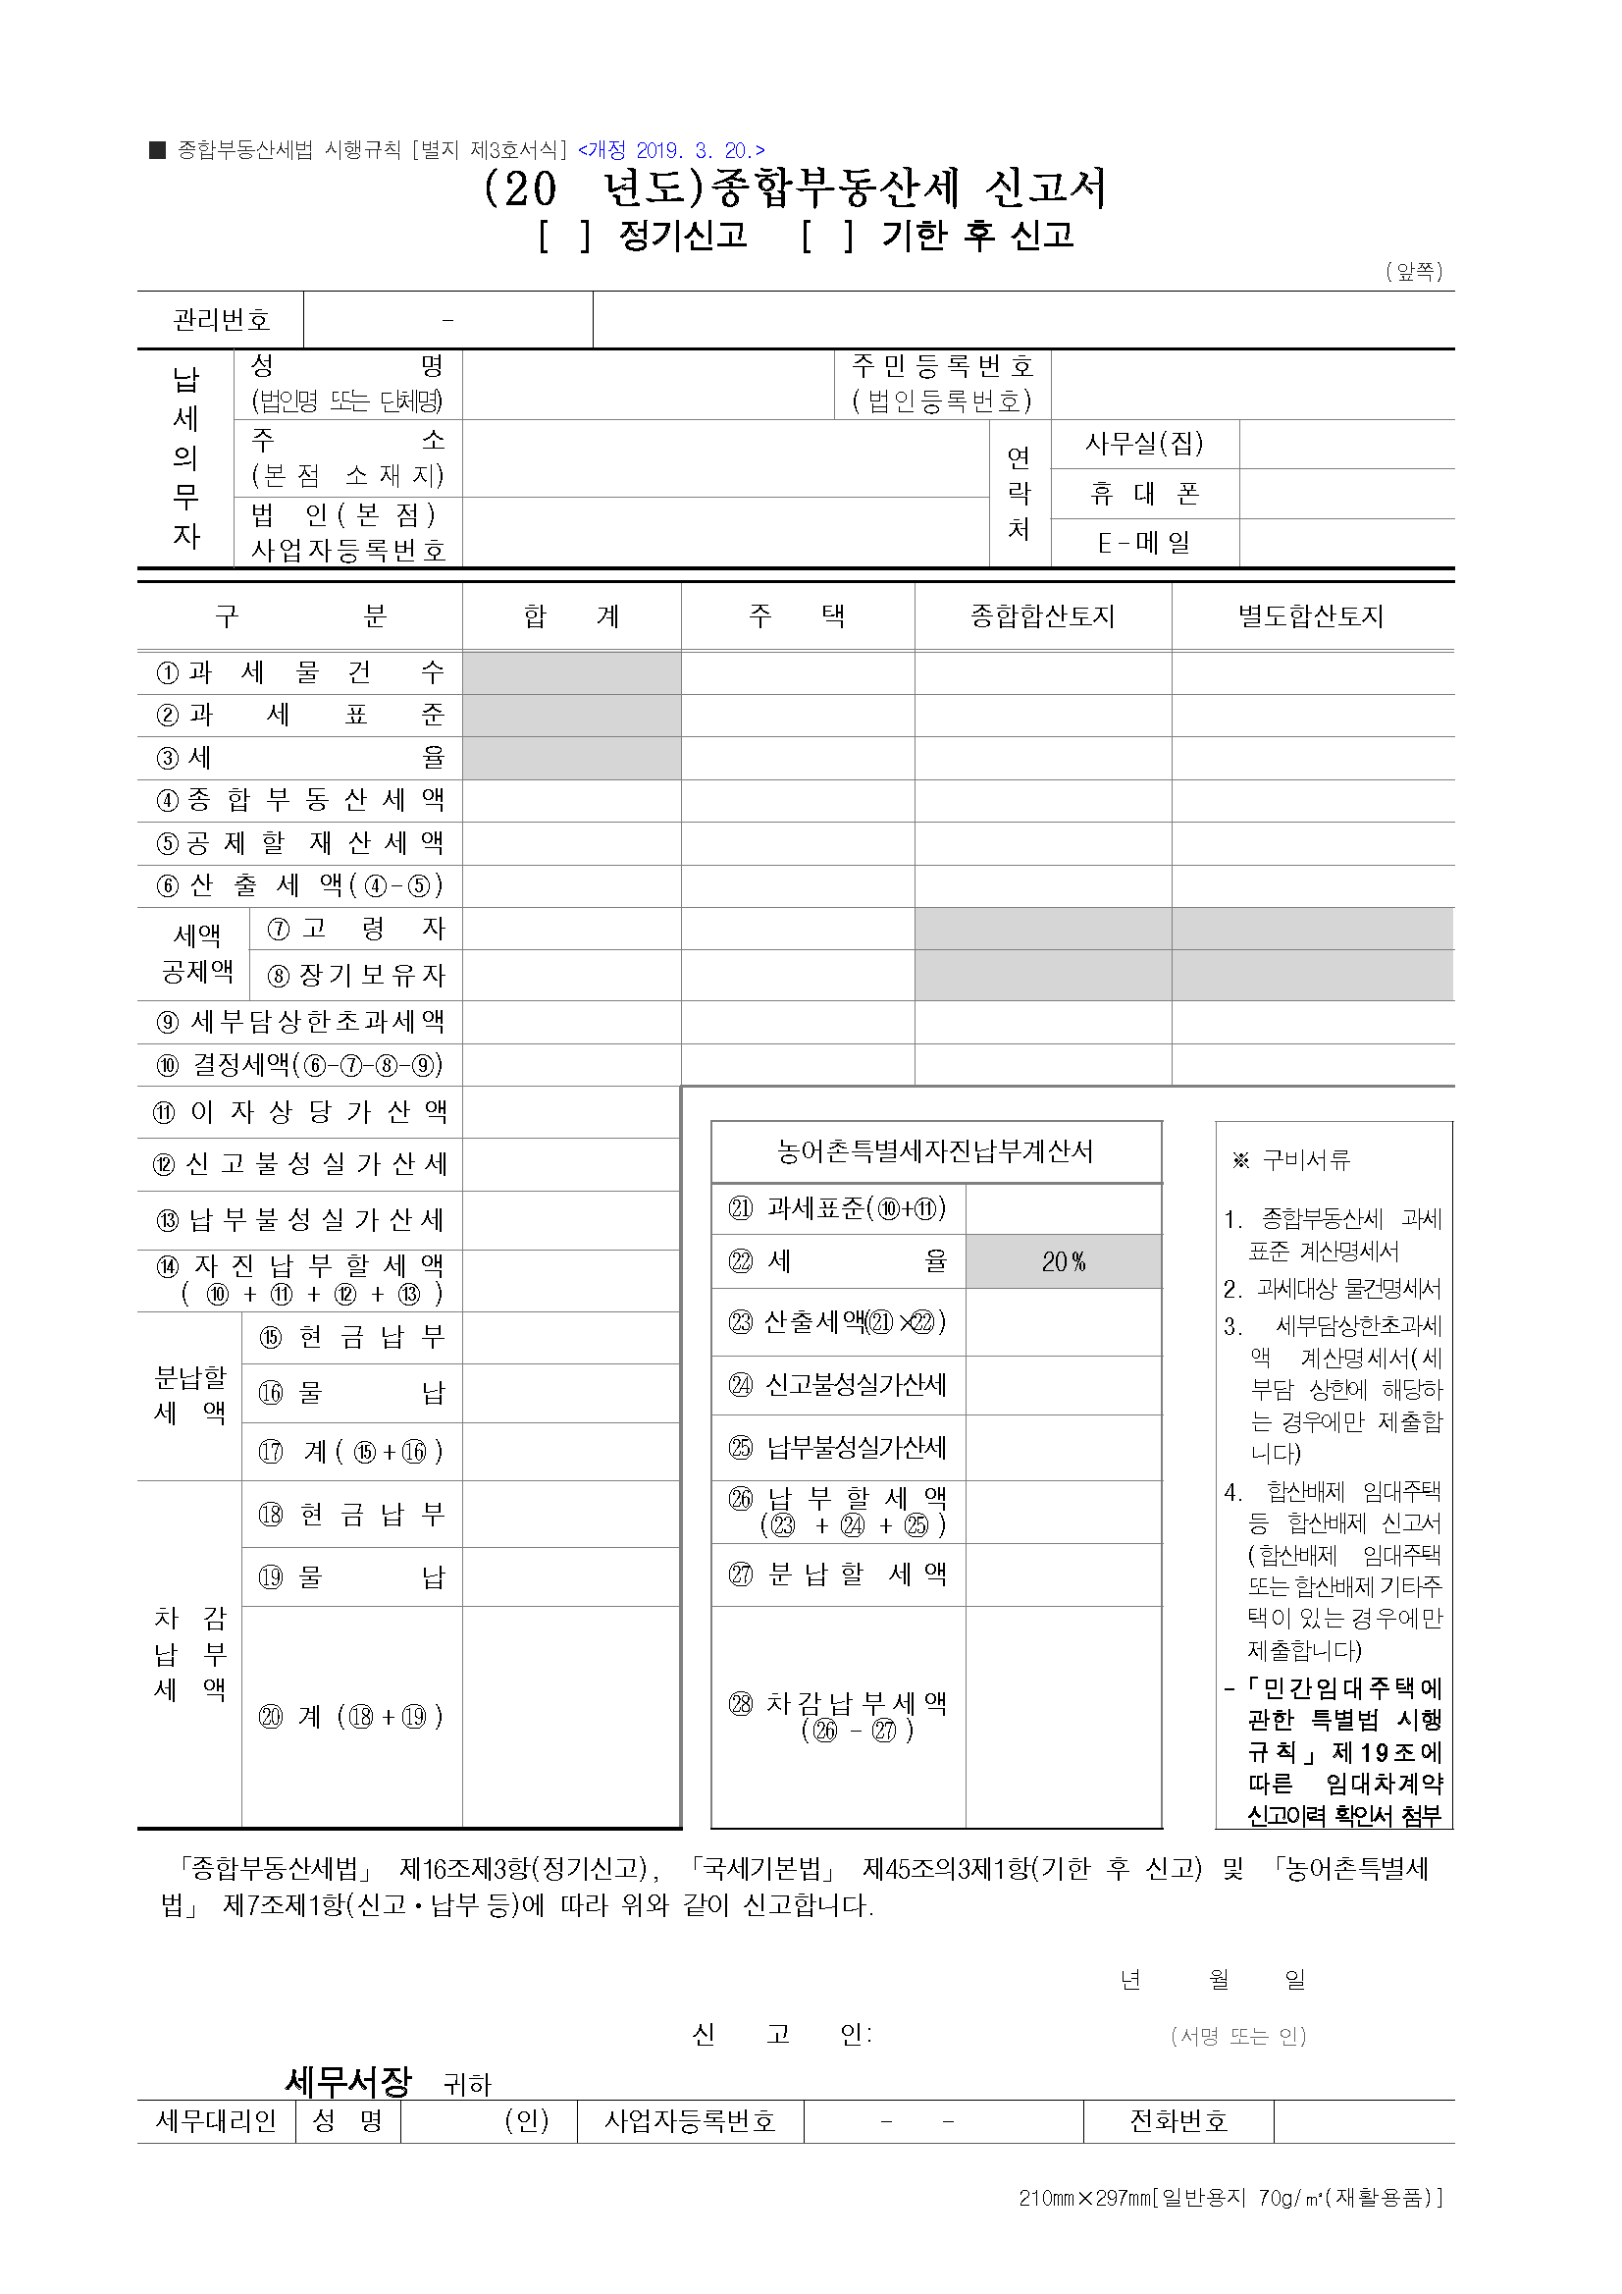
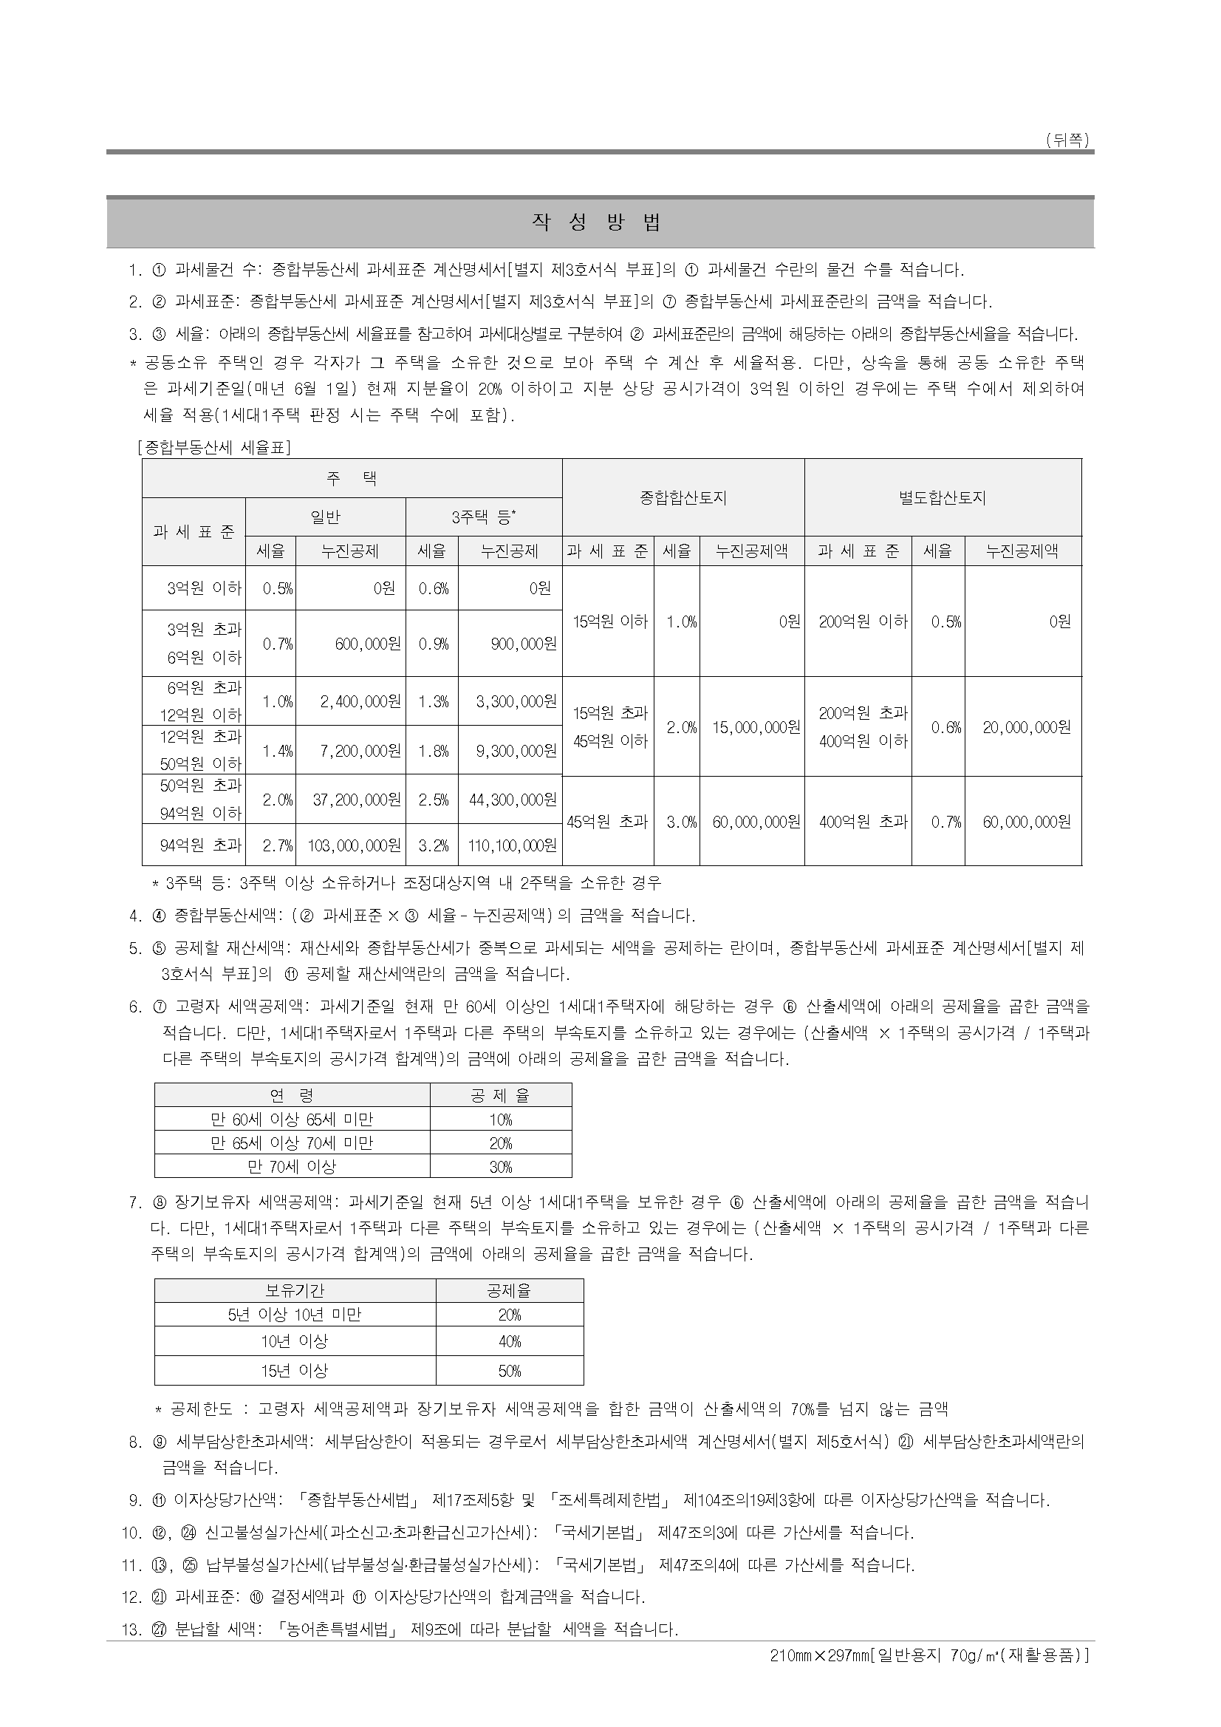
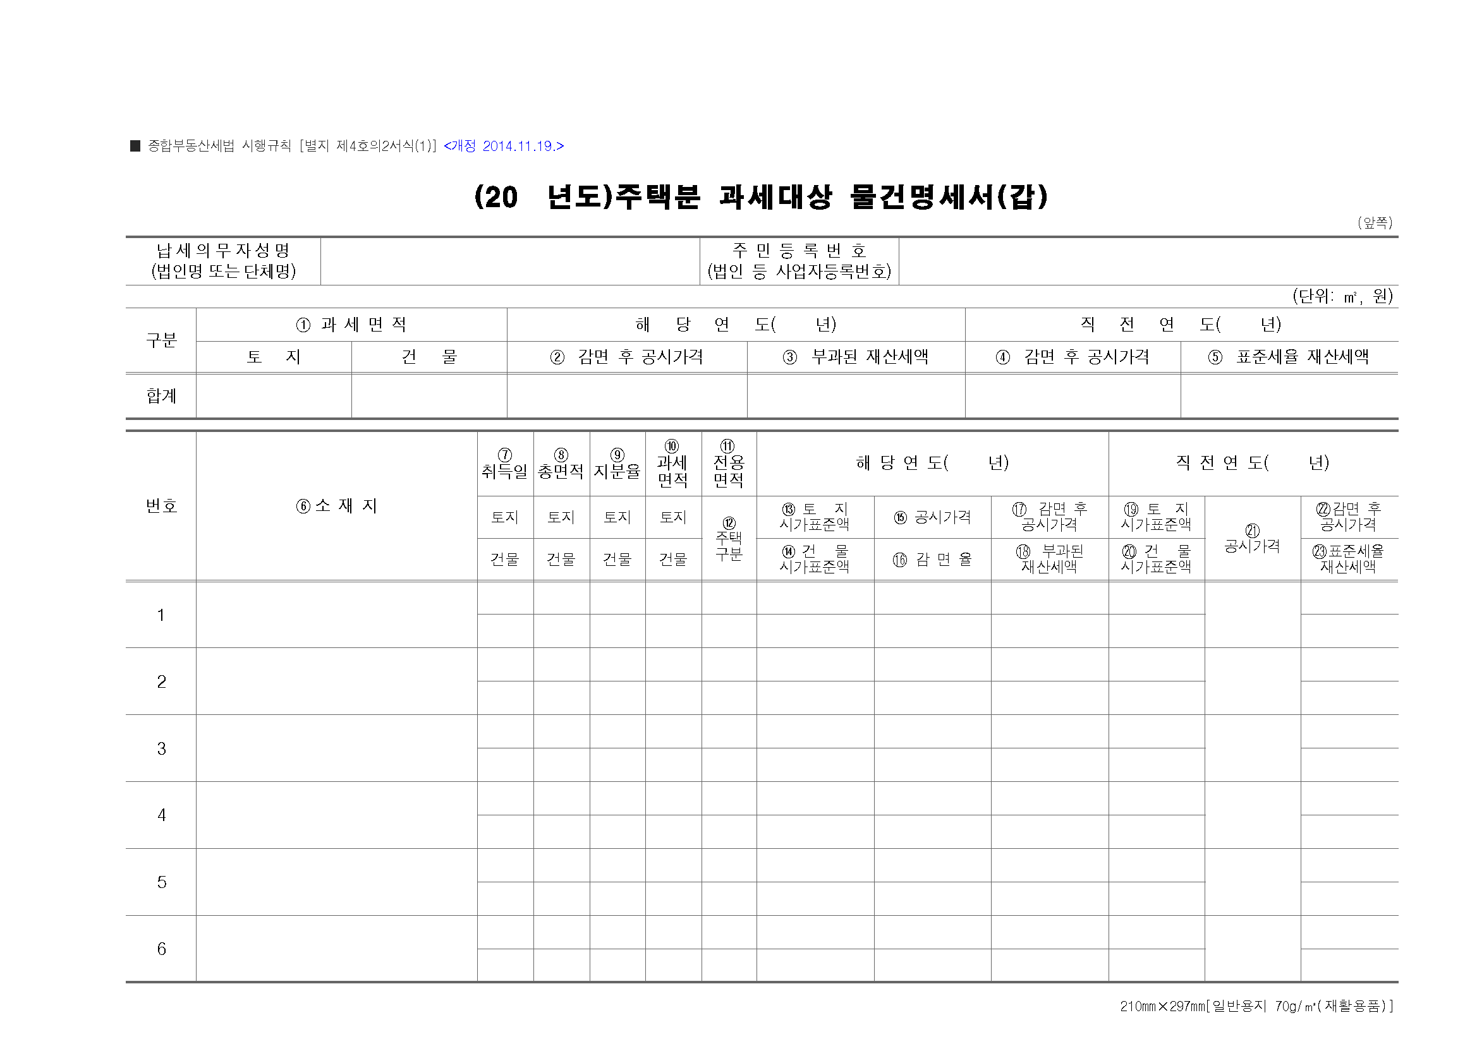

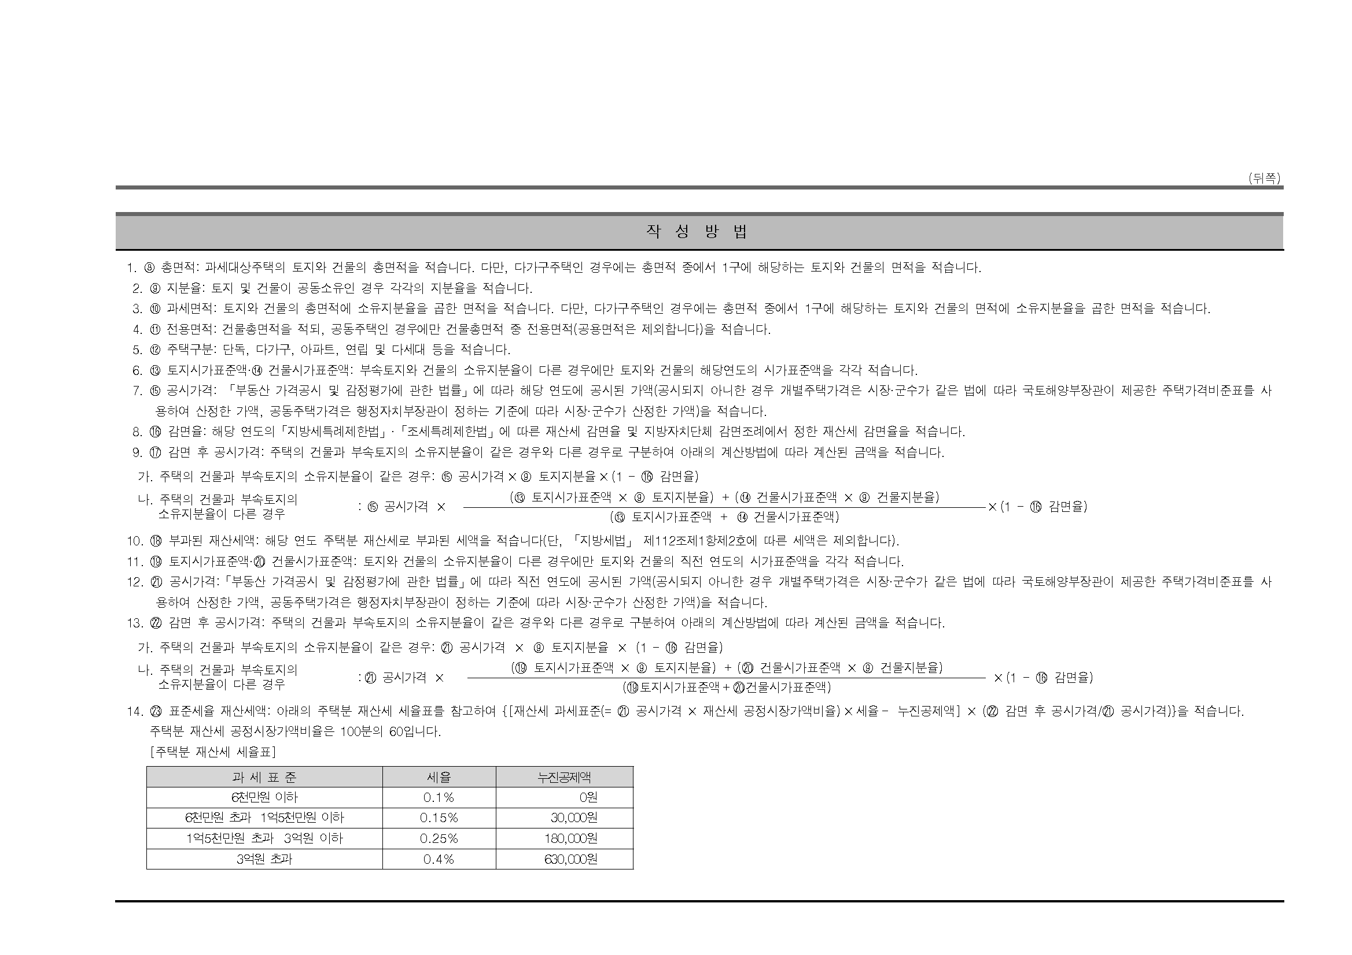

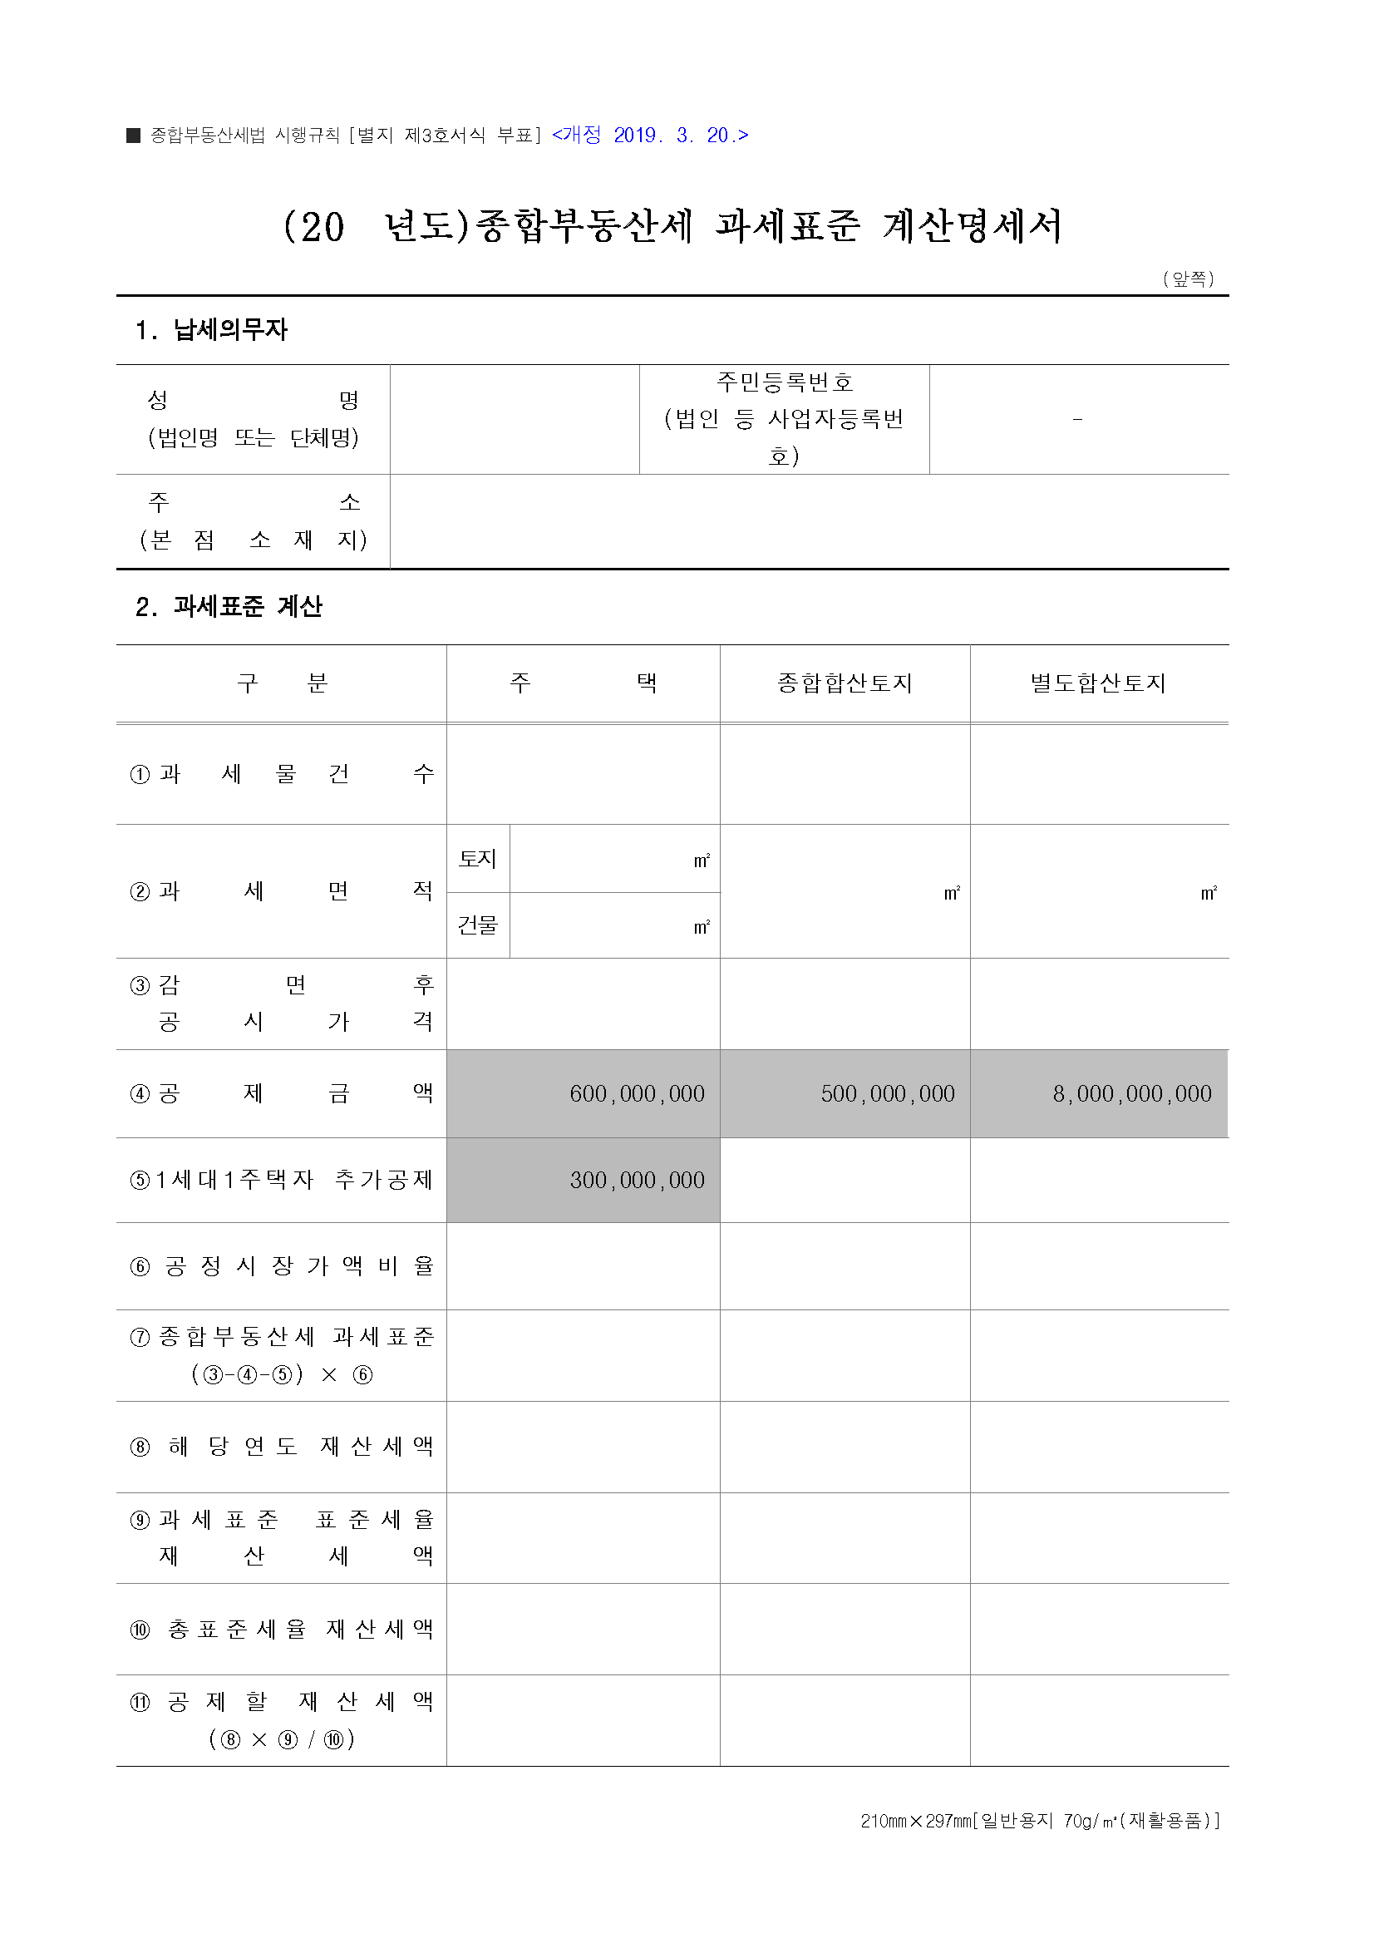
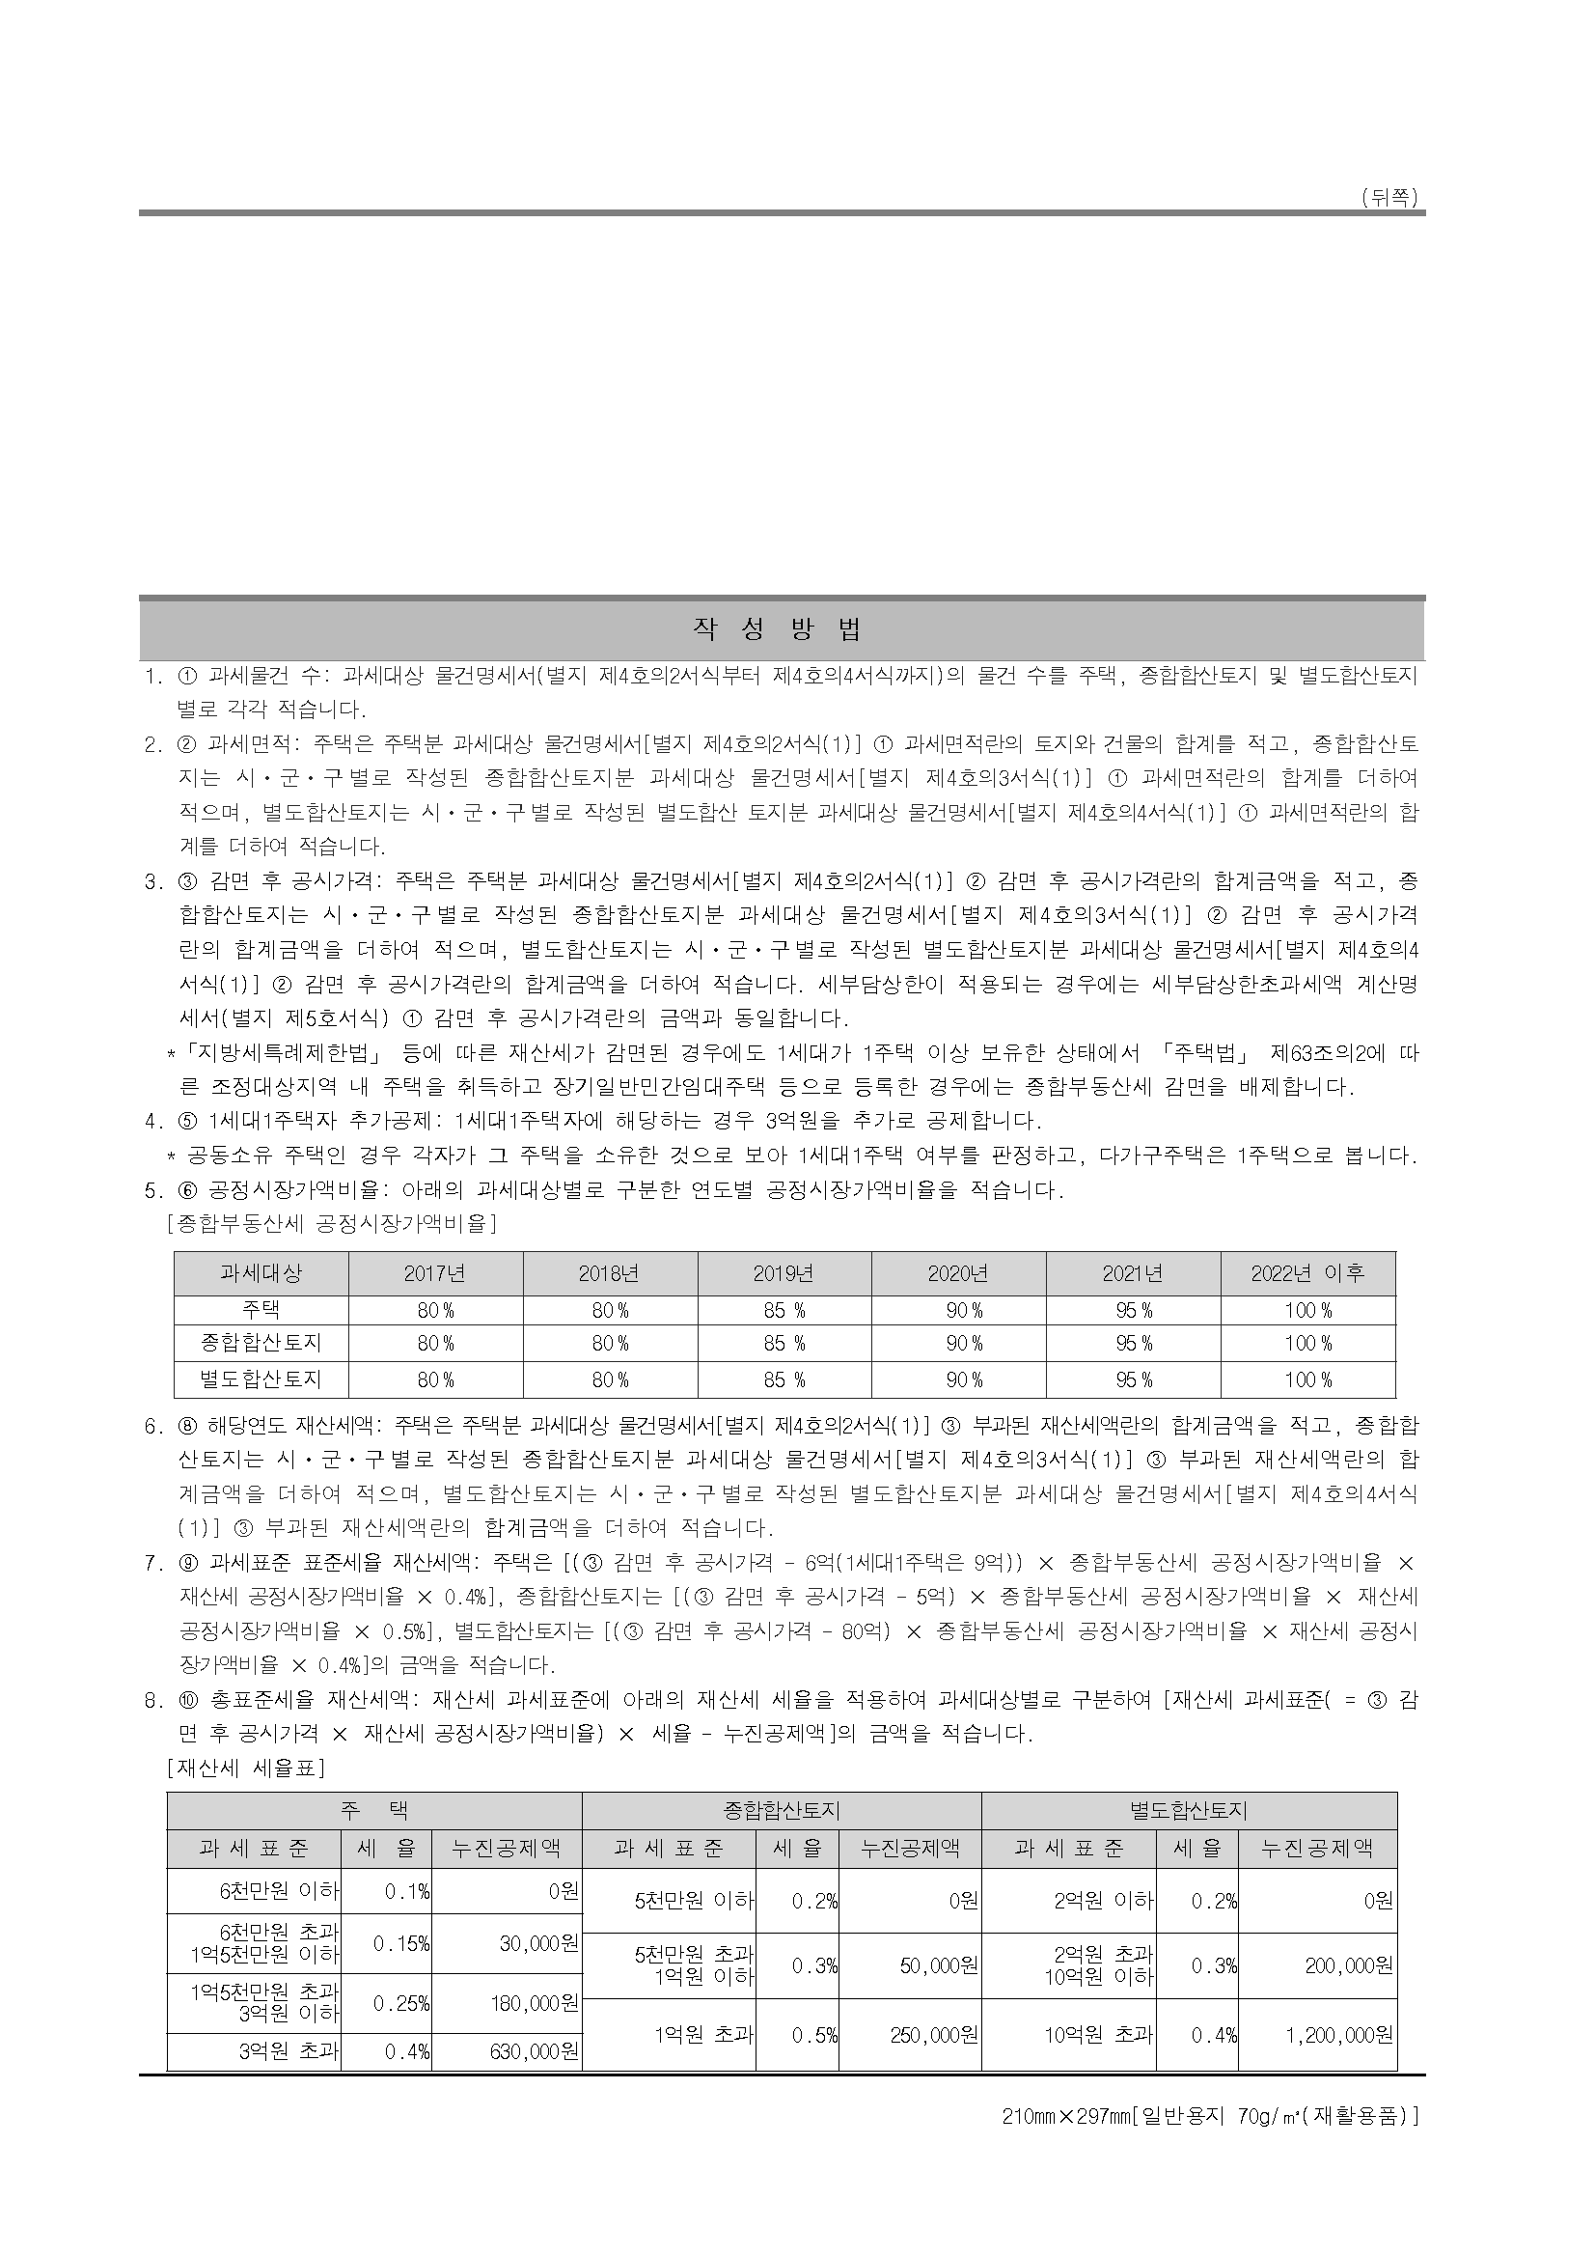

별도합산토지
2011년 별도합산토지 세액계산 프로그램
시·군·구 | 시·군·구별 공시가격 | 재산세 과세표준 | 지방세 |  |  |  | 종부세 과세표준 | 재산세 공제 전 종부세 | 공제할 재산세액 | 국 세 |  |  | 총 보유세
 |  |  | 계 | 재산세 | 지방 교육세 | 도시 계획세 |  |  |  | 계 | 종부세 | 농특세
합계 | 81,241,032 | 56,868,722 | 351,146 | 226,275 | 45,255 | 79,616 | 58,592,826 | 350,150 | 164,060 | 223,308 | 186,090 | 37,218 | 574,454
작 성 요 령
 | 81,241,032 | 56,868,722 | 351,146 | 226,275 | 45,255 | 79,616

 |  |  |  |  |  |  | ① 시·군·구별로 공시가격 합산액을 입력하시면
 |  |  |  |  |  |  | 개략적인 2011년 재산세 및 종합부동산세가
 |  |  |  |  |  |  | 계산됩니다.
 |  |  |  |  |  |  | ② 원단위로 입력하시면 천원단위로 보여집니다.
 |  |  |  |  |  |  | ③ 재산세는 탄력세율이 아닌 표준세율을 적용하고,
 |  |  |  |  |  |  | 재산세 및 종합부동산세 세부담상한을 적용하지
 |  |  |  |  |  |  | 않기 때문에 실제 세액과는 차이가 발생할 수 있습니다.

 |  |  |  |  |  |  | ※ 이 부분은 입력하지 마십시오.

